2022_10_data
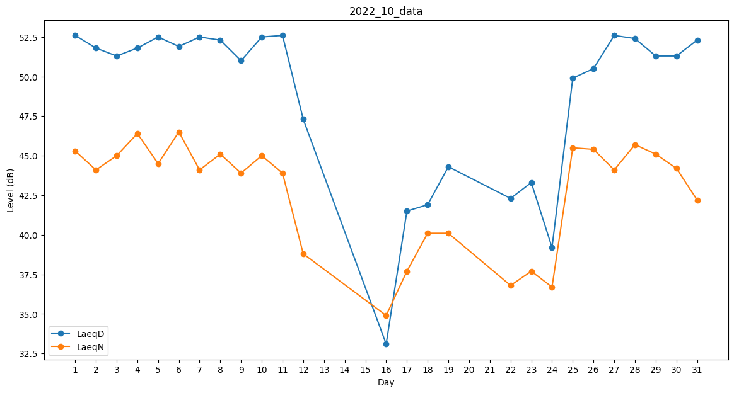
Day | LaeqD | LaeqN
1 | 52.6 | 45.3
2 | 51.8 | 44.1
3 | 51.3 | 45
4 | 51.8 | 46.4
5 | 52.5 | 44.5
6 | 51.9 | 46.5
7 | 52.5 | 44.1
8 | 52.3 | 45.1
9 | 51 | 43.9
10 | 52.5 | 45
11 | 52.6 | 43.9
12 | 47.3 | 38.8
13 | 38.1 | 0
14 | 0 | 0
15 | 0 | 0
16 | 33.1 | 34.9
17 | 41.5 | 37.7
18 | 41.9 | 40.1
19 | 44.3 | 40.1
20 | 43.3 | 0
21 | 0 | 0
22 | 42.3 | 36.8
23 | 43.3 | 37.7
24 | 39.2 | 36.7
25 | 49.9 | 45.5
26 | 50.5 | 45.4
27 | 52.6 | 44.1
28 | 52.4 | 45.7
29 | 51.3 | 45.1
30 | 51.3 | 44.2
31 | 52.3 | 42.2

